Операторы
ТО линии резки стекла HEGLA EcoLam 37 Plus инв. № 55550202 инв.№55550202 для операторов

№ п.п. | Последовательность действий | Периодичность | Фото | Приспособления, инструменты
1 | Подготовка рабочего места. Очистить мягкую поверхность стола во избежании нанесения царапин на стекло | Каждую смену | 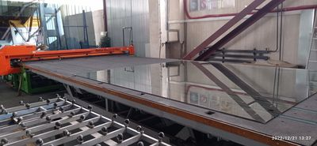 | Хоз. Инвентарь, пылесос
2 | Проверка уровня смазывающей жидкости в колбах и проверка смазки ролика | 1 раз в неделю | 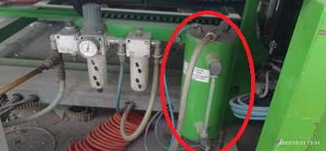 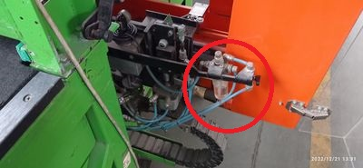 | Визуально
3 | Удалите пыль с направляющих головы | 1 раз в неделю | 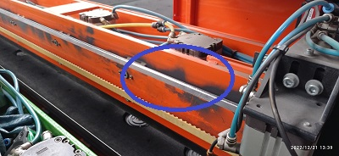 | Ветошь
4 | Очистите осколки стекла, другой мусор и пыль из-под стеклянного стола и подъемного стола. Уборка требует подъема стола | 1 раз в неделю | 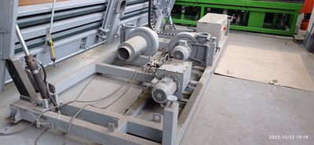 | Хоз. Инвентарь

Механики
ТО линии резки стекла HEGLA EcoLam 37 Plus инв. № 55550202 инв.№55550202 для механиков

№ п.п. | Последовательность действий | Периодичность | Фото | Приспособления, инструменты
1 | Проверьте покрытие стола на наличие повреждений и износ. | 1 раз в месяц | 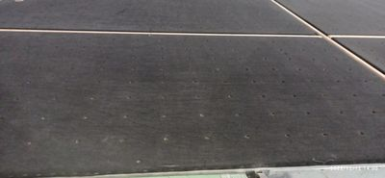 | Визуально
2 | Продуйте фильтры сжатым воздухом в электрошкафах или замените их новыми. | 1 раз в месяц | 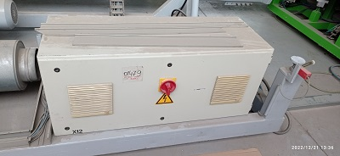 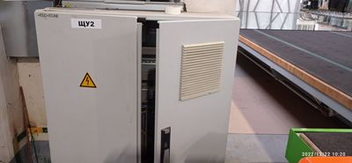 | Сжатый воздух, либо пылесос
3 | Очистите отверстия воздушной подушки (вентилятор должен быть включен) | 1 раз в месяц | 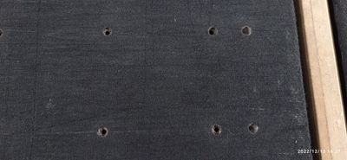 | Вручную
4 | Удалите осколки стекла и пыль с проводки. | 1 раз в месяц | 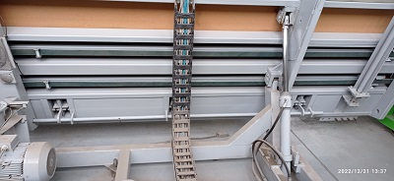 | Хоз. Инвентарь
5 | Проверить натяжение цепи транспортировочных ремней. При необходимости подтянуть и смазать. | 1 раз в месяц | 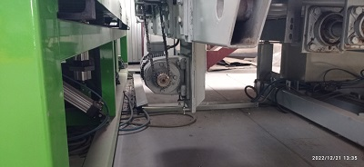 | Слесарный инструмент, смазка EP 0
6 | Проверить масло в гидросистеме и при необходимости долить. | 1 раз в 6 месяцев | 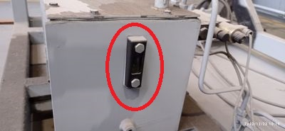 | Визуально
7 | Чистка и замена фильтра воздуха. | 1 раз в 6 месяцев | 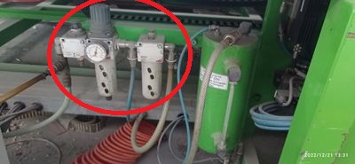 | Растворитель Уайт-спирит
8 | Смазка шарниров, цилиндров и центров опрокидывания | 1 раз в год | 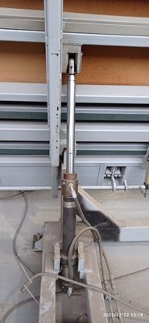 | Смазочный насос, смазка ЕР 0
9 | Проверьте все шланги сжатого воздуха и гофрированные шланги для вентиляторов воздушной подушки. Если обнаружены утечки воздуха, устраните неисправность. | 1 раз в год | 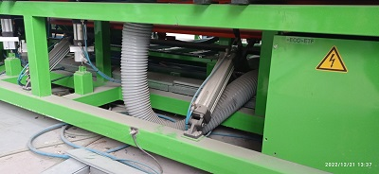 | Визуально
10 | Замена масла в гидродинамической системе. | 1 раз в два года | 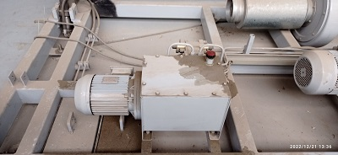 | Масло MOBIL DTE 25

